계획안
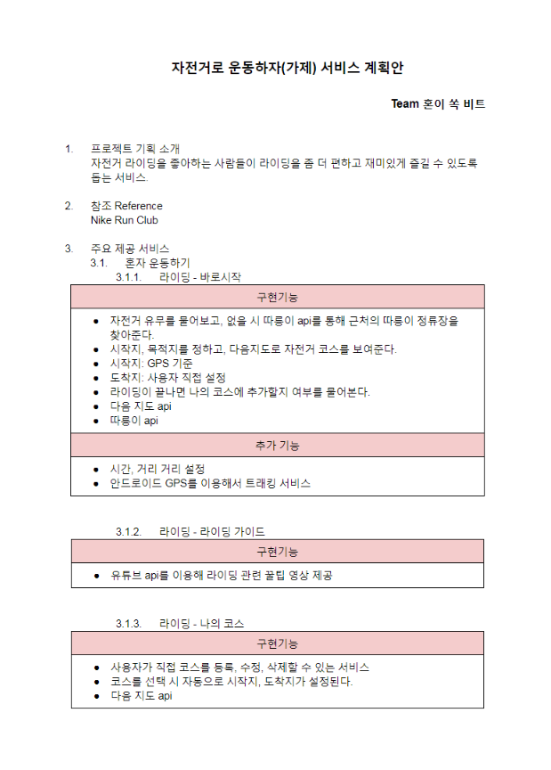
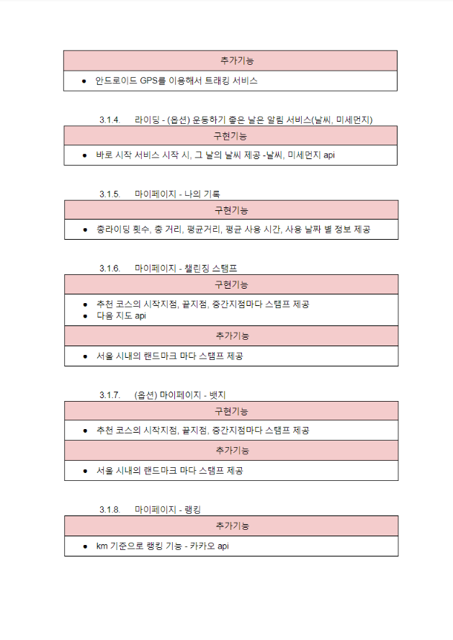
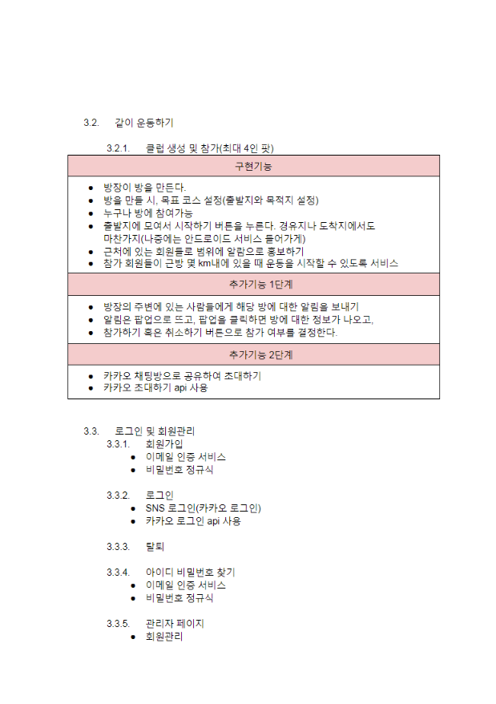

깃허브 주소 | https://github.com/magiccircle03/run-bike-project
계획안 링크 : | https://docs.google.com/document/d/1NucICngvSc9FdAZD-cIuGrinbHIchMcbmRtkzTtA6i4/edit
발표용 ppt 링크 | https://docs.google.com/presentation/d/1ewBAqRWVzbXfqKou4ACUtg0QiNp_jhH5e5JQVnvNLxY/edit?usp=sharing
배포주소 | http://15.164.162.21:8080/runbike3/

정보구조도
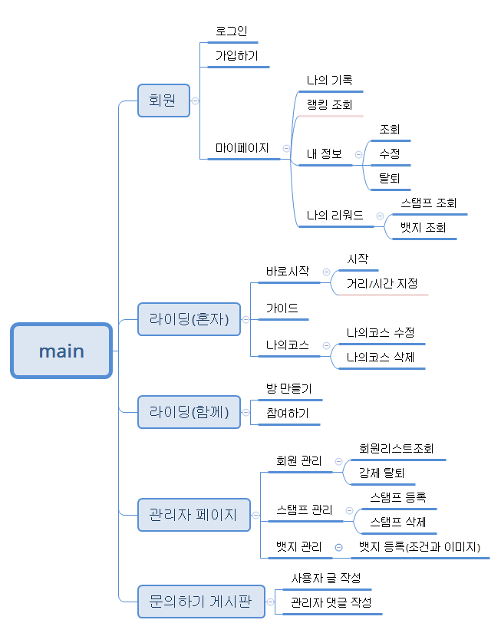

플로우차트
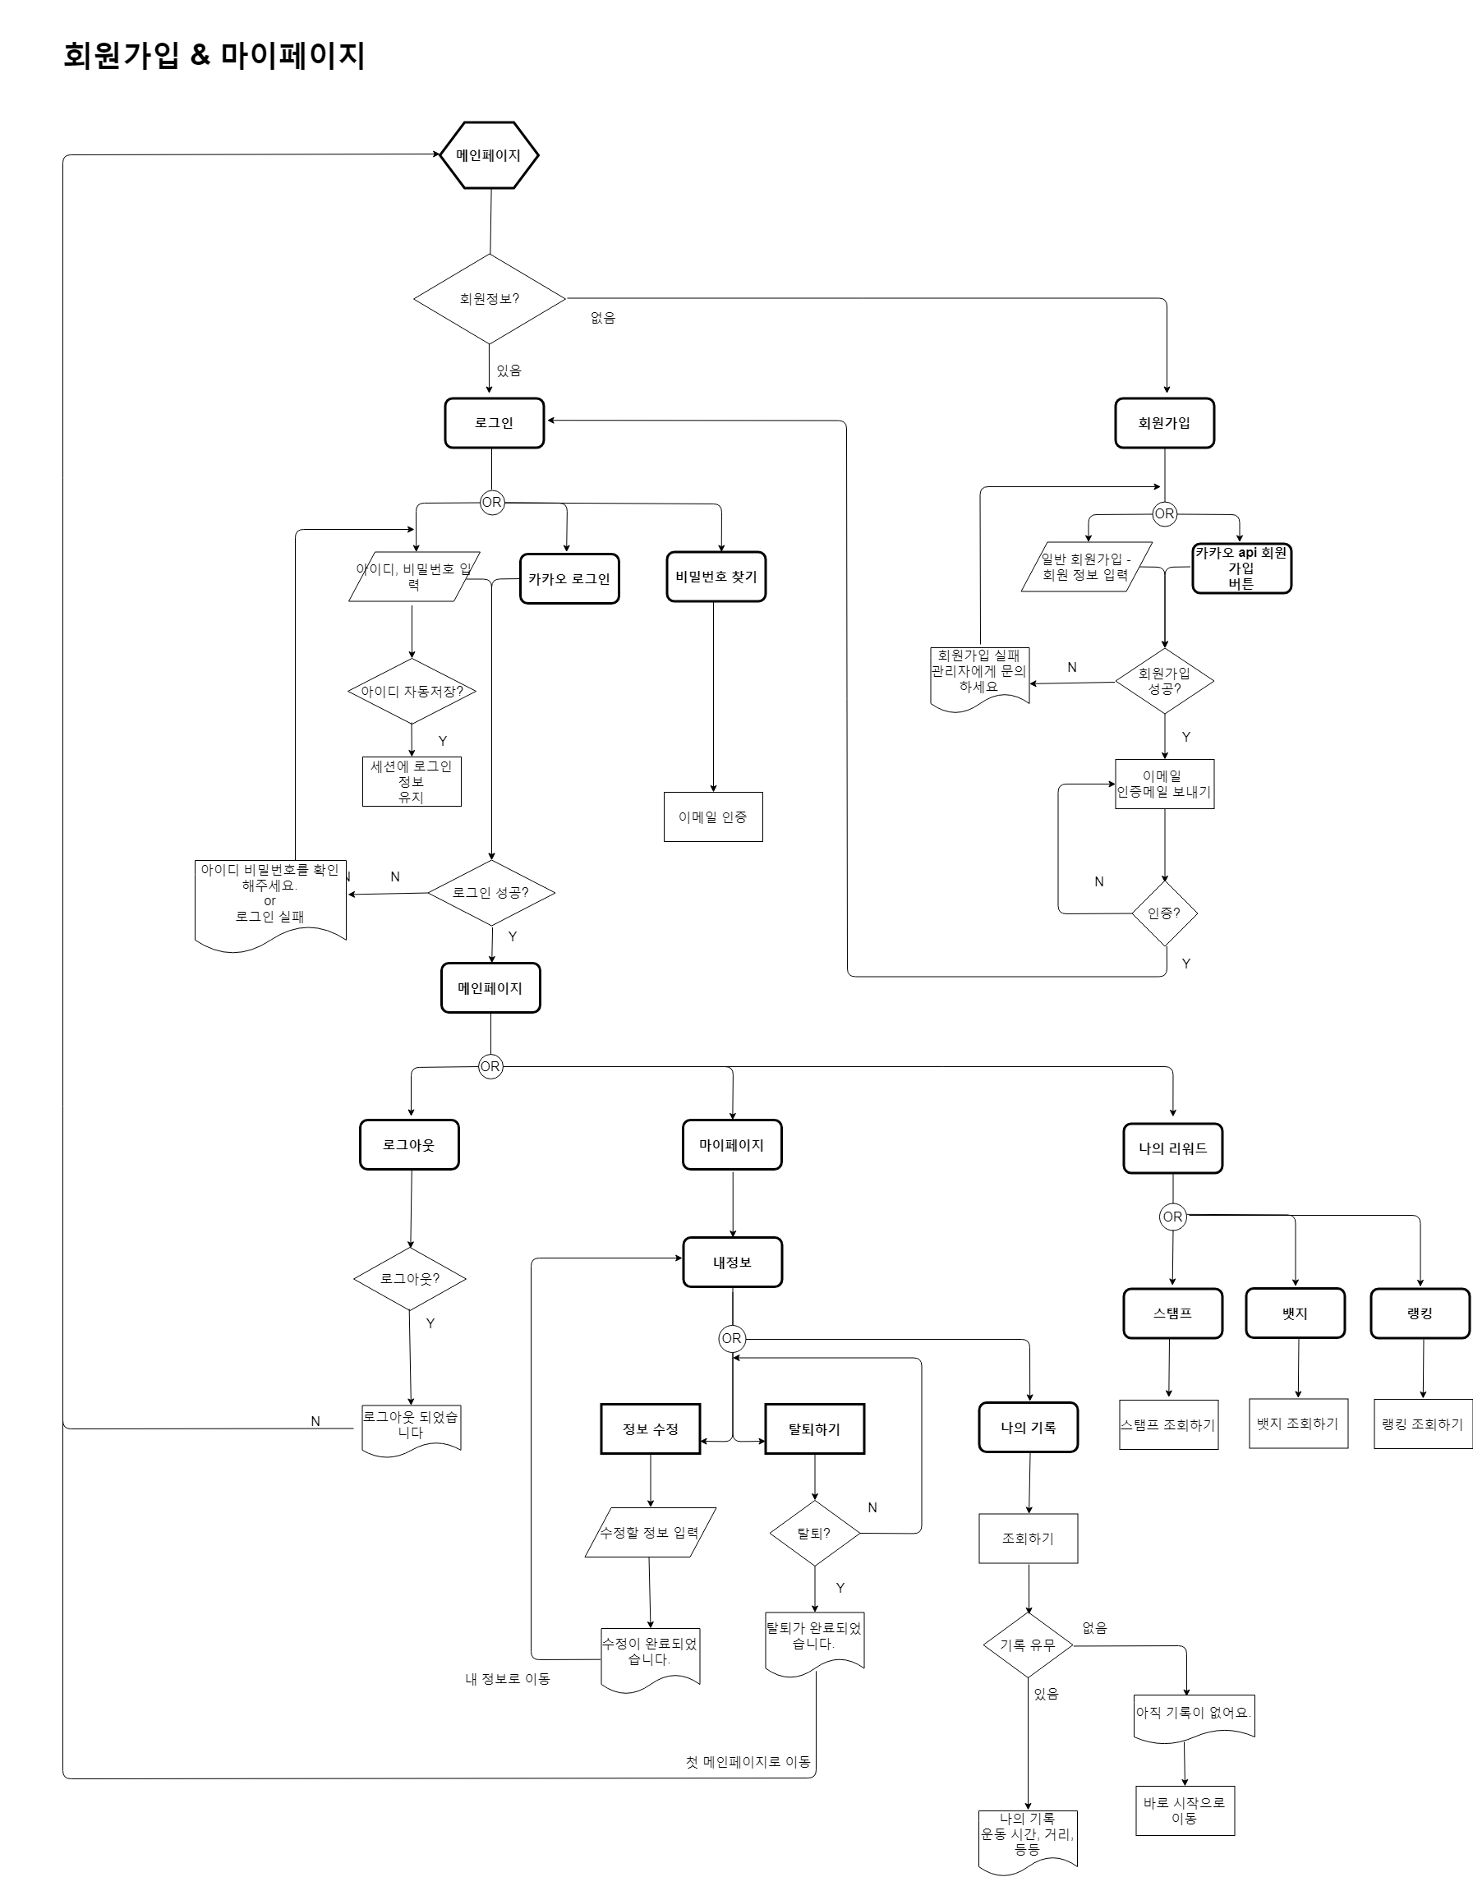
 | https://drive.google.com/file/d/1hVbcf4vLi5nSnoAS193eD7fO9QsCJfJc/view?usp=sharing
 | https://www.draw.io/#G1boP-f1xFnOcZqm7oZeiJqnTgJcavAWhD
 | https://www.draw.io/#G1eRRYb0ZVSLx4GF3fazU2ej_SHWnhyPvr
 | https://drive.google.com/file/d/1ZpYWTa2tdmOqjNOrI6anYS7i8c_pxu46/view?usp=sharing

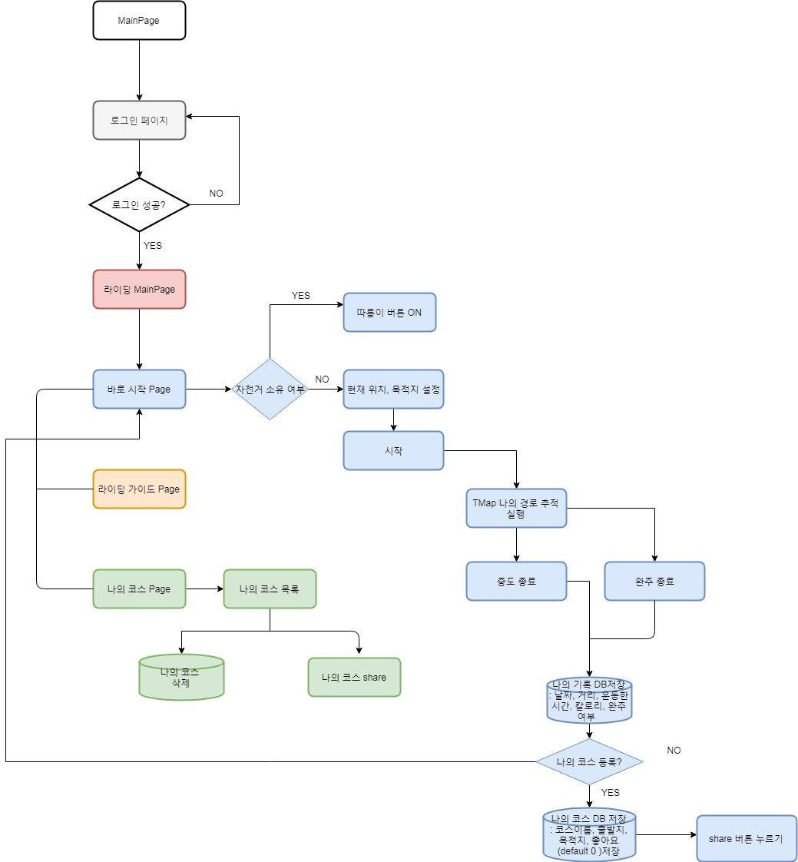
혼자운동하기

같이운동하기

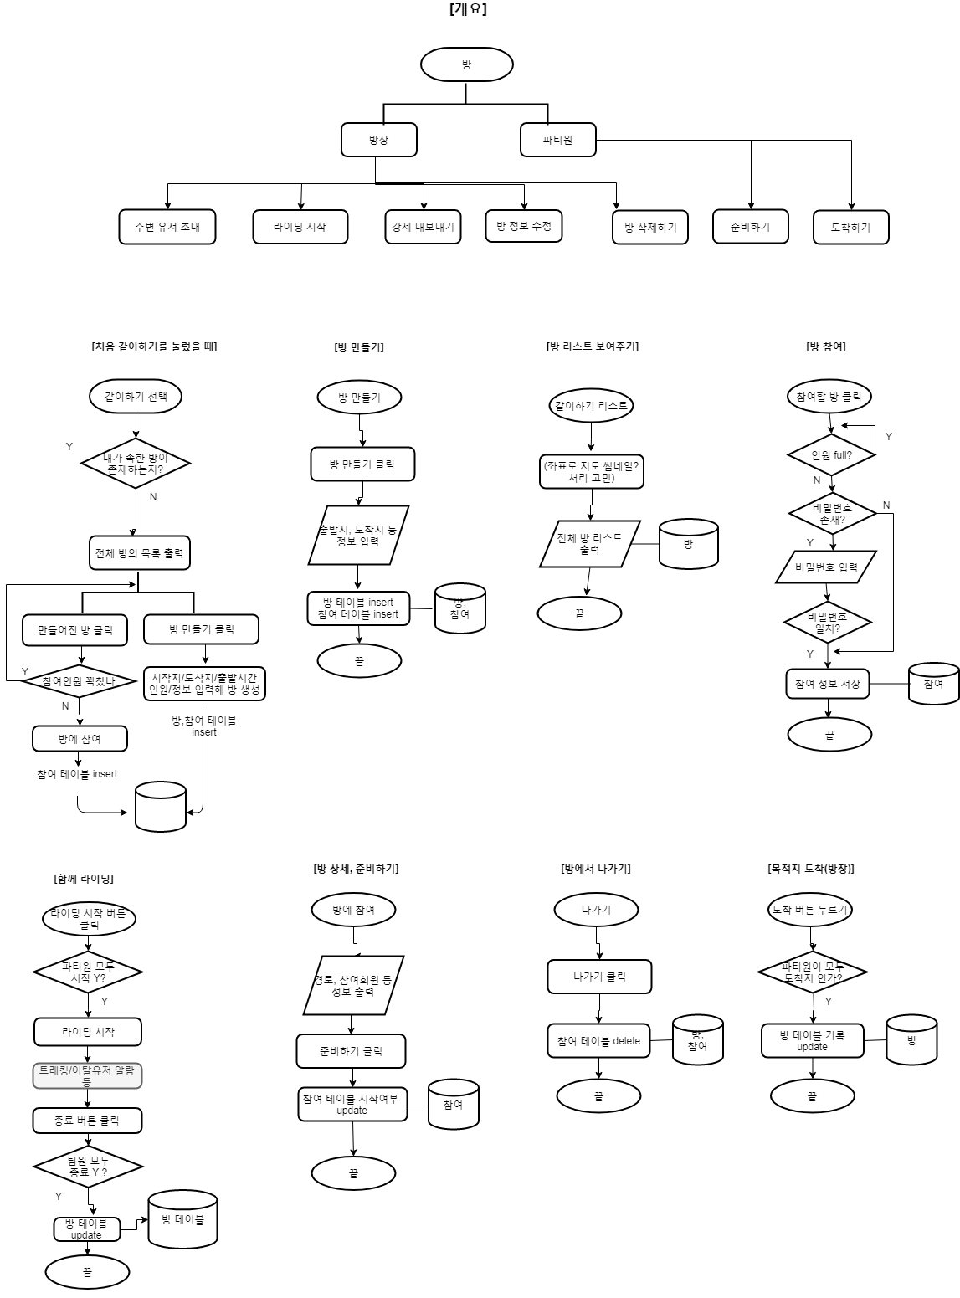

관리자&문의게시판
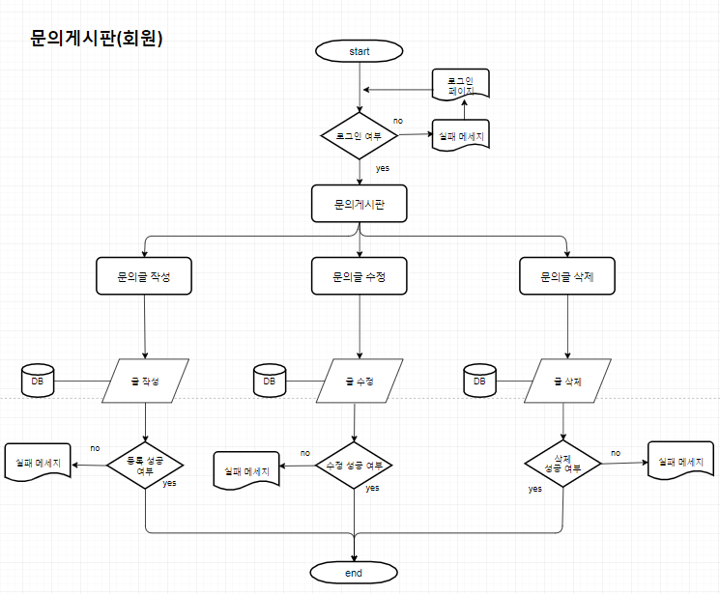
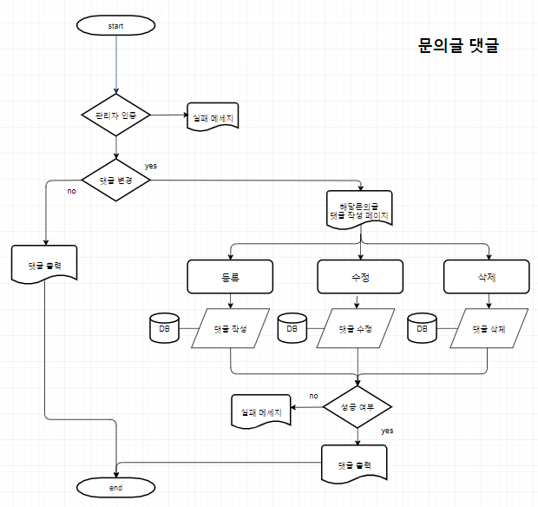

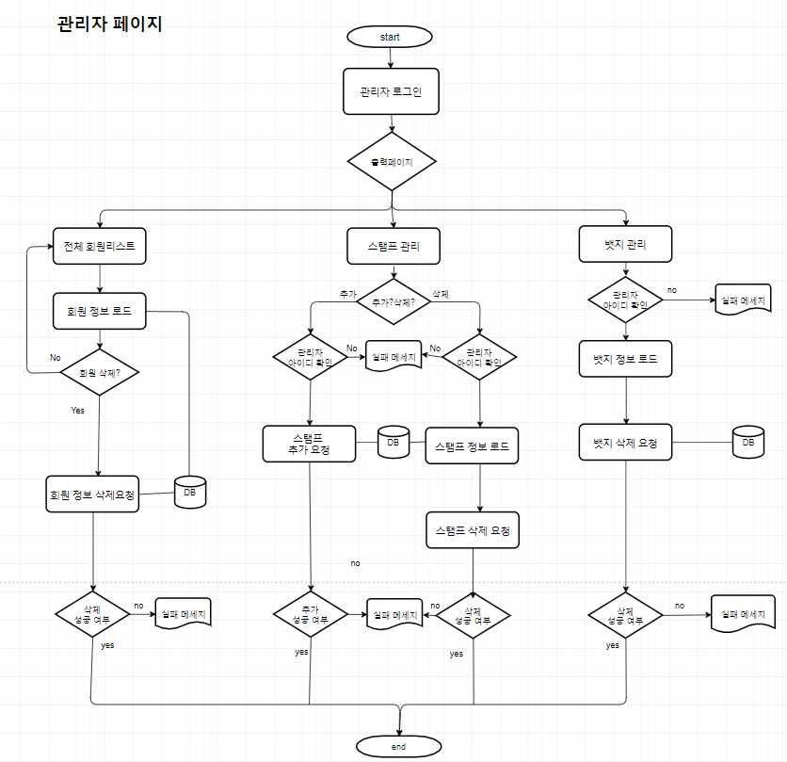

회원가입& 마이페이지

테이블 구조
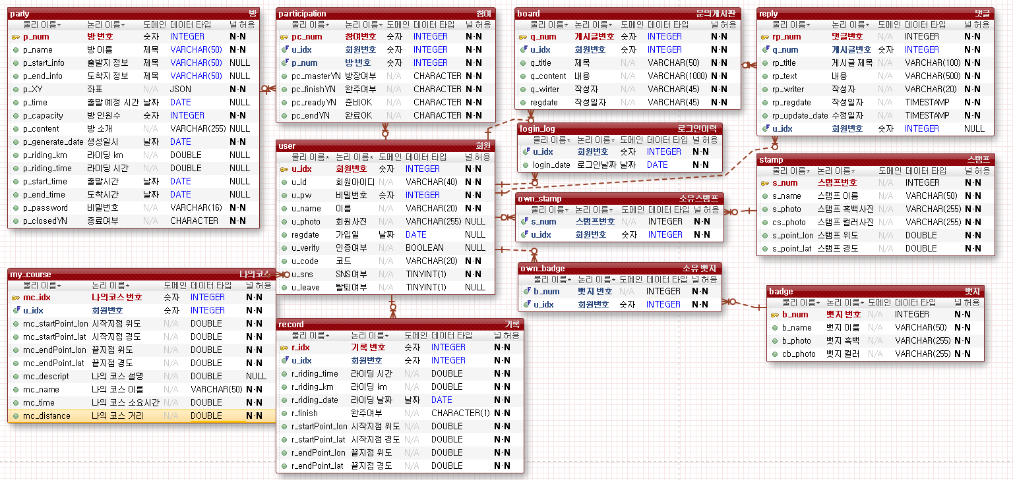
exerd 파일 | https://drive.google.com/file/d/1nAK6TTYIoBRvJrz9g_PTiXGS5SI4kzL-/view?usp=sharing

목업
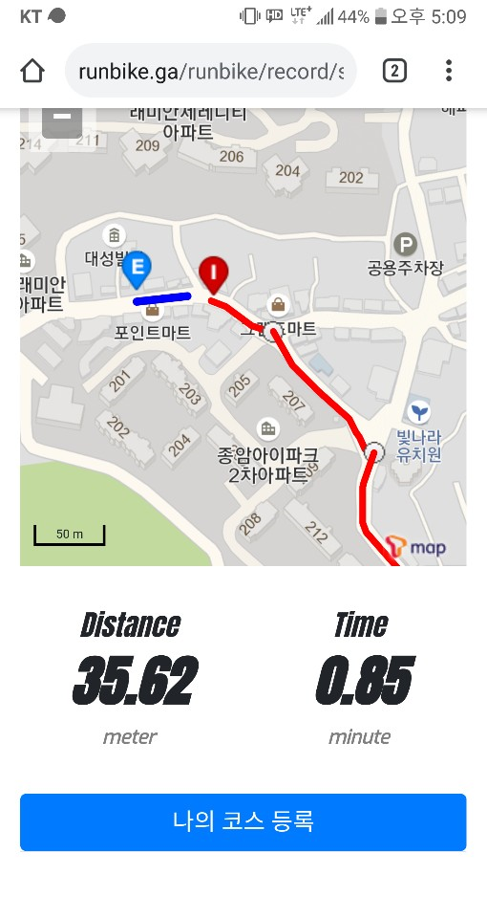
오븐 링크 : | https://ovenapp.io/project/j45PgUg1Em4gUrdFnfzGkAY10vj2BQs6#0bYyO

